상품제안서
따쉼 플러스 주머니핫팩 150g 대용량 | 상품코드: F22610

 |  |  |  |  |  |  | 02-412-0044 | www.easy1.co.kr
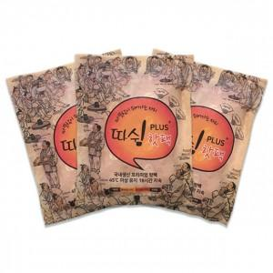

【상세/제작정보】

【인쇄/포장옵션】 | 스티커 / 포장불가능

【공급단가】 | 수량 | 1,000~ | 2,000~ | 3,000~ | 5,000~ | 10,000~
*VAT별도 | 단가 | 540원 | 520원 | 510원 | 490원 | 470원

【상품 URL】 | https://dev.easy1.co.kr:443/src/goods_detail.php?gdno=22610

